WELCOME
Untuk menghindari ERROR jangan mengubah, menambah atau mengurangi kolom, isi berurutan dari sheet CONTENT PILLAR MAPPING - SCRIPT PROMPT GENERATOR - HOOK GENERATOR - CAPTION GENERATOR - CONTENT BATCHING

Video Tutorial Penggunaan

Kenalan dulu yuk! |  | Tulis nama kamu di sini 🙌🏻

Template ini dirancang sebagai alat fleksibel yang dapat kamu gunakan untuk: |  |  | Dengan template ini, kamu akan memiliki sistem terpadu untuk:
1 | Personal Branding/Pribadi: Mengembangkan konten untuk diri sendiri dan membangun otoritas personal. |  | 1 | Concepting: Menentukan DNA konten dan pilar strategis.
2 | UMKM: Membuat strategi konten yang efektif untuk bisnis skala kecil/menengah. |  | 2 | Scripting: Menghasilkan ide dan draf skrip siap pakai.
3 | Klien/Brand: Membantu klien atau brand Anda dalam memproduksi konten yang relevan dan strategis. |  | 3 | Shooting & Editing: Mengelola aset produksi dan melacak progres.
 |  |  | 4 | Posting & Scheduling: Merencanakan dan menjadwalkan konten dengan mudah.
⚠️ Penting ⚠️ | Saat mengisi, pastikan untuk menyesuaikan Niche, Positioning, Tone of Voice, Target Audiens, dan elemen lainnya sesuai dengan niche atau bidang spesifik dari akun (pribadi/klien/UMKM/brand) yang sedang Anda kerjakan. |  | 5 | Evaluating: Menganalisis kinerja untuk optimasi berkelanjutan.

Prasyarat Penting: |  |  | Alur Penggunaan Template:
Untuk hasil optimal, pastikan kamu memiliki: |  |  | 1 | Definisikan Fondasi Konten: Isi detail di 'CONTENT PILLAR MAPPING'.
Chrome atau Safari dan ChatGPT atau Gemini |  |  | 2 | Hasilkan Content Pillar: Gunakan prompt di 'CONTENT PILLAR MAPPING'.
 |  |  | 3 | Buat Ide & Skrip Konten: Gunakan 'SCRIPT PROMPT GENERATOR'.
 |  |  | 4 | Atur Produksi & Jadwal: Gunakan 'BATCHING KONTEN'.
 |  |  | 5 | Tinjau Hasil Akhir: Lihat skrip di 'HASIL KONTEN'."

Langkah Awal Krusial: Memahami Niche & Content Pillar |  |  | Penjelasan Singkat Setiap Sheet:
Template ini bekerja paling efektif jika kamu memahami niche dan positioningmu. Informasi ini adalah fondasi semua prompt AI. |  |  | 1 | CONTENT PILLAR MAPPING: Menentukan DNA konten & pilar strategis.
Apa itu Niche & Content Pillar? |  |  | 2 | SCRIPT PROMPT GENERATOR: Menghasilkan ide & skrip konten.
1 | Niche: Bidang luas yang kamu geluti |  | 3 | BATCHING KONTEN: Mengelola produksi & jadwal konten.
2 | Content Pillar: Topik utama yang mendukung nichemu.

Berikan Feedback & Testimoni: Dapatkan FREE ACCESS EBOOK CONTENT PILLAR |  |  | Berikan Feedback & Testimoni: Dapatkan FREE Template Kalender 1 Tahun dengan mengisi feedback & testimoni
🙌🏻 LINK FEEDBACK & TESTIMONI 🙌🏻

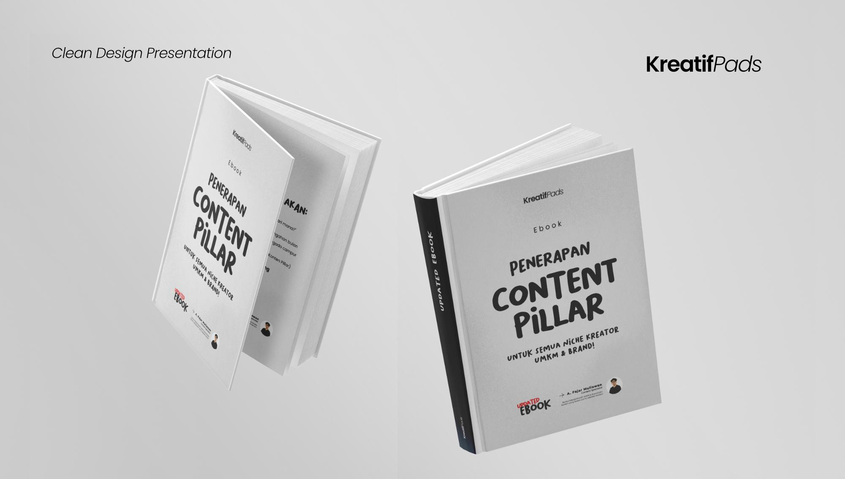 |  |  | 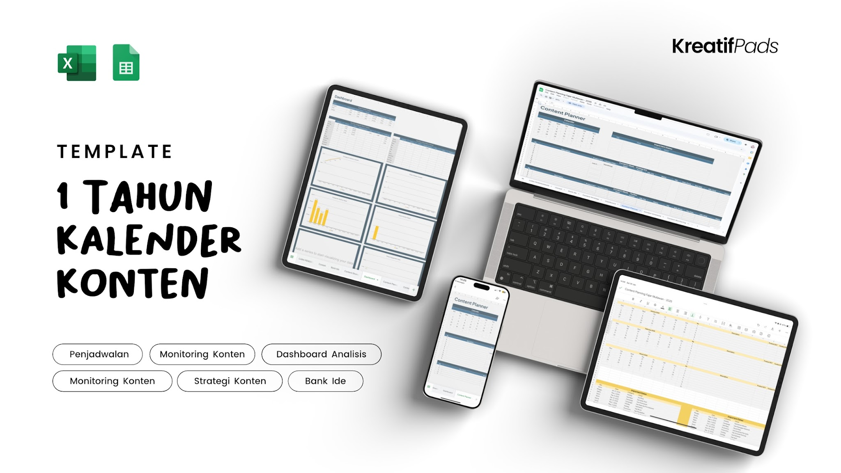
Masih Bingung? Hubungi Saya! |  |  | Hak Cipta & Afiliasi:
Jika ada pertanyaan, jangan ragu DM saya di IG: @fajarmuliawn

Ingin menjual kembali template ini? Dapatkan link affiliate kamu di sini 👉🏻 |  |  | 🙌🏻 LINK AFFILIATE 🙌🏻

 |  |  | https://lynk.id/fajarmuliawn/jg7p6nwdkvdx

